Foglio1
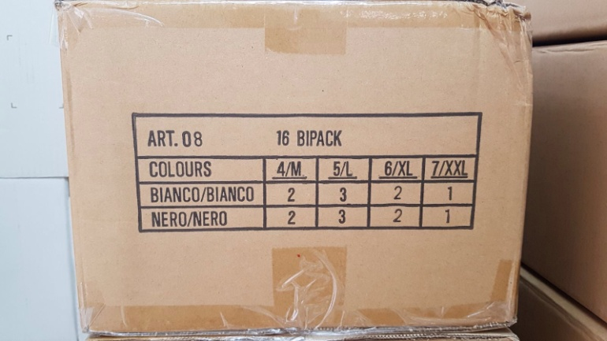
Descrizione | Foto | Colore | M | L | XL | XXL | TOTALE |  | PER CARTONE | CARTONI | PEZZI
SLIP CESARE PACIOTTI | 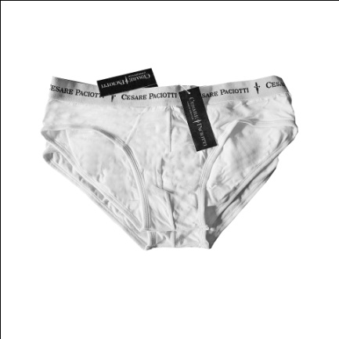 | BIANCO | 2 | 3 | 2 | 1 | 8 | BIPACK | 16 Bipack | 150 | 4800
 | 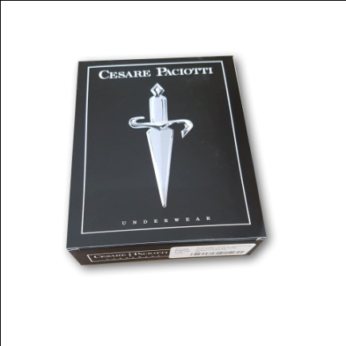 | NERO | 2 | 3 | 2 | 1 | 8 | BIPACK

